第13周

第13周课程实践作业指导
股权结构分析 | 搜索实际控制人情况 | 记录实控人是谁并查看公司与实际控制人关系的框架图。
 | 搜索持股情况 | 看实际控制人持股情况 | 低于34%就是分散的股权结构
 |  |  | 处于34%-66%是合理区间，越高越集中。
 | 其他股权风险 | 减持风险 | 核心人员减持超过总股份1%就有减持风险。
 |  | 质押风险 | 前10大股东质押总数超过总股本数10%都有质押风险。
重要事项 | 分红 | 重要事项的第一节分红，了解分红方案
 |  | 分红方案的最终数据，通过同花顺个股网站的分红融资查看近五年股利支付率

第14周
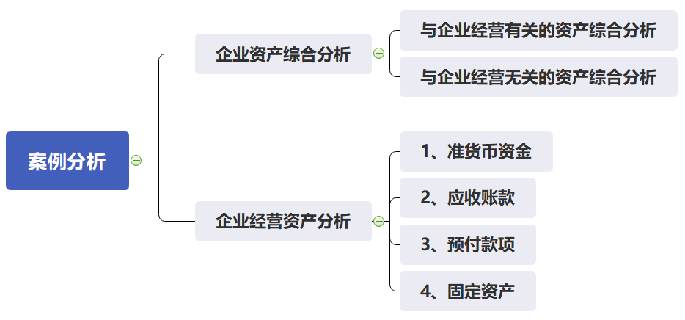
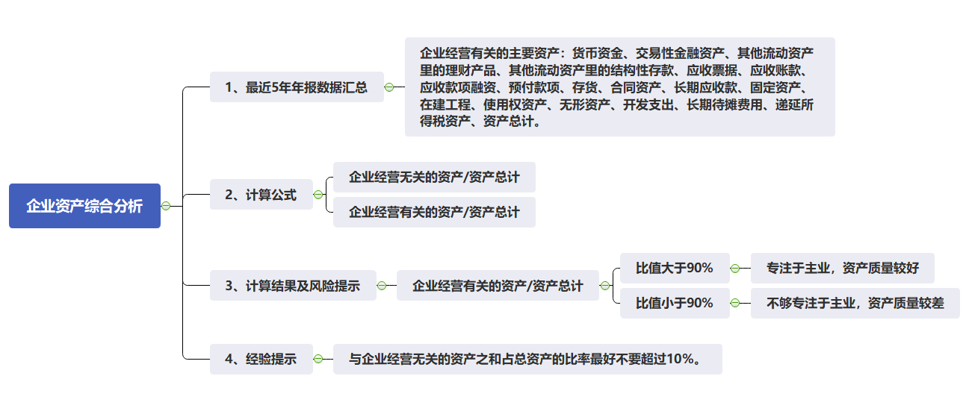
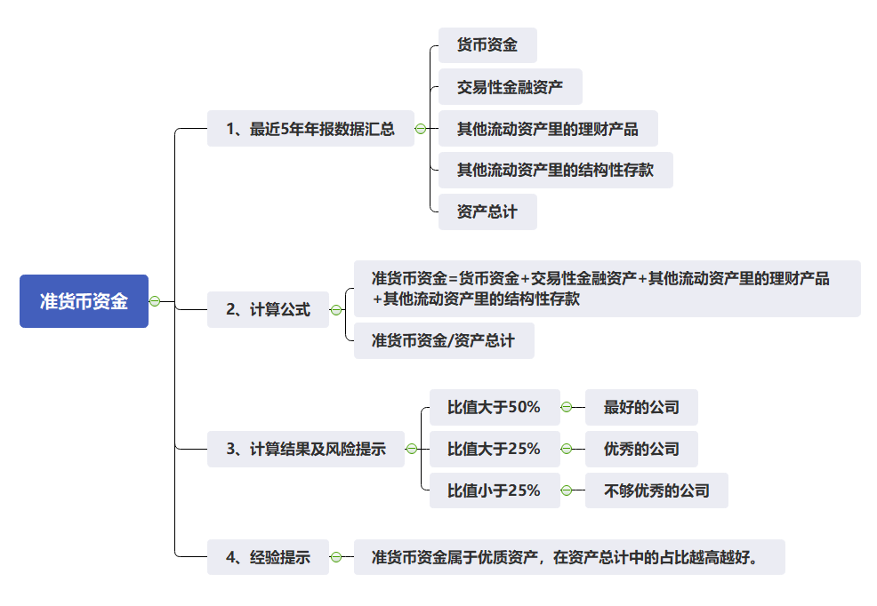
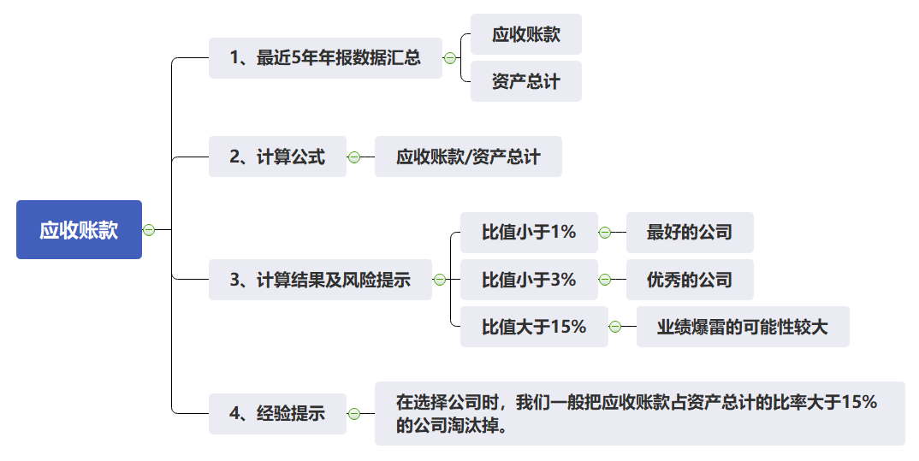
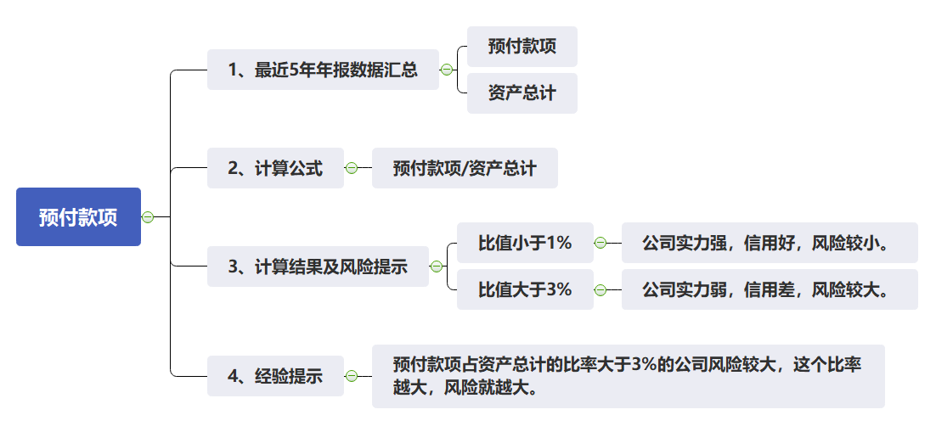
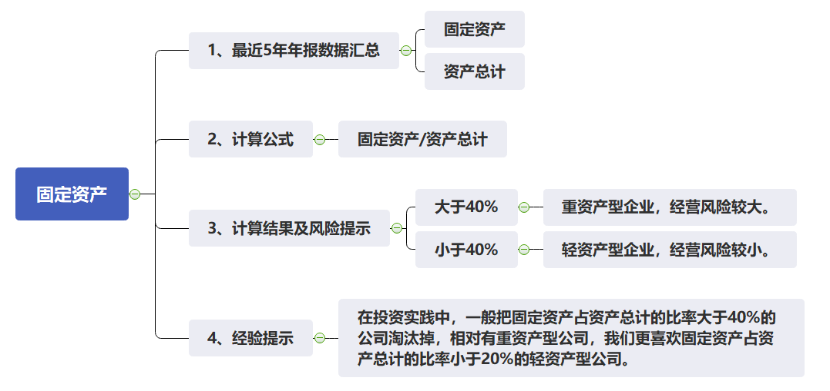
第14周课程实践作业指导
企业资产综合分析 | 企业经营有关的主要资产 | 查询近5年数据
 | 企业经营有关的主要资产包含 | 货币资金、交易性金融资产、其他流动资产里的理财产品、其他流动资产里的结构性存款、应收票据、应收账款、应收款项融资、预付款项、存货、合同资产、长期应收款、固定资产、在建工程、使用权资产、无形资产、开发支出、长期待摊费用、递延所得税资产
 | 资产总计 | 查询近5年数据
 | 看企业经营有关的资产占资产总计比例 | 比值大于90% | 专注于主业，资产质量较好
 |  | 比值小于90% | 不够专注于主业，资产质量较差
 | 经验 | 与企业经营无关的资产之和占总资产的比率（1-企业经营有关的主要资产/资产总计）最好不要超过10%。
准货币资金 | 货币资金 | 查询近5年数据
 | 交易性金融资产 | 查询近5年数据
 | 其他流动资产里的理财产品 | 查询近5年数据，在其他流动资产的注释中查找理财产品，如果没有理财产品，此项的金额就为0。
 | 其他流动资产里的结构性存款 | 查询近5年数据，在其他流动资产的注释中查找结构性存款，如果没有结构性存款，此项的金额就为0。
 | 资产总计 | 查询近5年数据
 | 准货币资金 | = 货币资金+交易性金融资产+其他流动资产里的理财产品+其他流动资产里的结构性存款
 | 看准货币资金占资产总计比例 | 比值大于50% | 最好的公司
 |  | 比值大于25% | 优秀的公司
 |  | 比值小于25% | 不够优秀的公司
 | 经验 | 准货币资金属于优质资产，在资产总计中的占比越高越好。
应收账款 | 应收账款 | 查询近5年数据
 | 资产总计 | 查询近5年数据
 | 看应收账款占资产总计的比例 | 比值小于1% | 最好的公司
 |  | 比值小于3% | 优秀的公司
 |  | 比值大于15% | 业绩爆雷的可能性较大
 | 经验 | 在选择公司时，我们一般把应收账款占资产总计的比率大于15%的公司淘汰掉。
预付款项 | 预付款项 | 查询近5年数据
 | 资产总计 | 查询近5年数据
 | 看预付款项占资产总计的比例 | 比值小于1% | 公司实力强，信用好，风险较小。
 |  | 比值大于3% | 公司实力弱，信用差，风险较大。
 | 经验 | 预付款项占资产总计的比率大于3%的公司风险较大，这个比率越大，风险就越大。
固定资产 | 固定资产 | 查询近5年数据
 | 资产总计 | 查询近5年数据
 | 看固定资产占资产总计的比例 | 大于40% | 重资产型企业，经营风险较大。
 |  | 小于40% | 轻资产型企业，经营风险较小。
 | 经验 | 在投资实践中，一般把固定资产占资产总计的比率大于40%的公司淘汰掉，相对有重资产型公司，我们更喜欢固定资产占资产总计的比率小于20%的轻资产型公司。

第15周
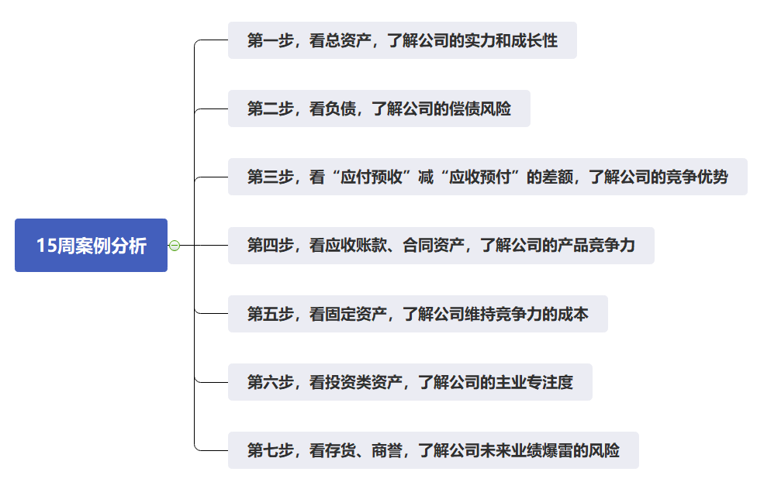
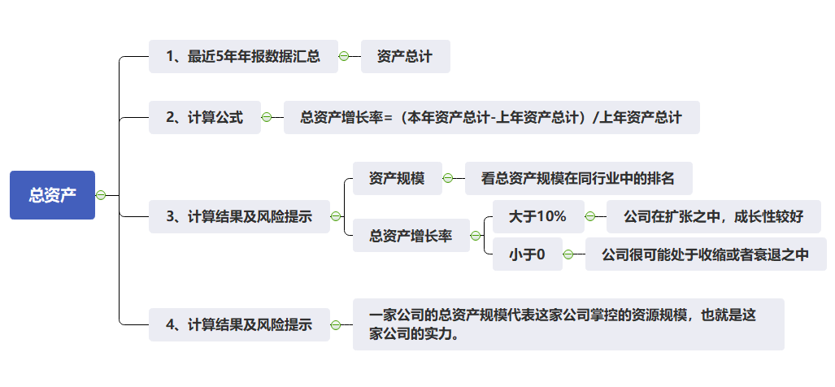
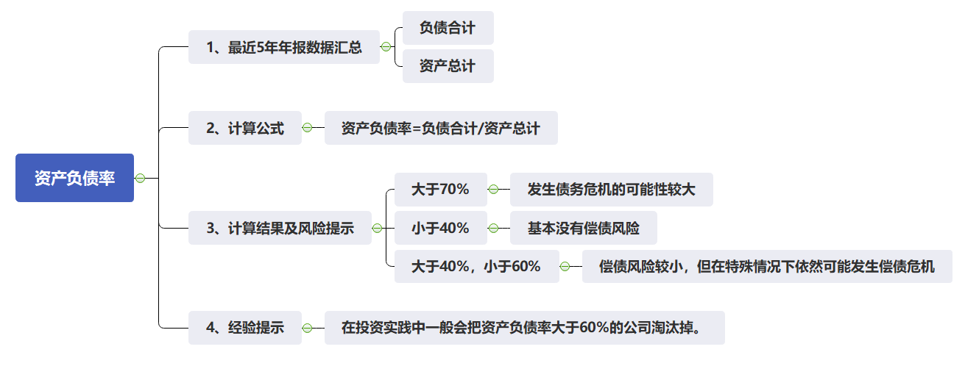
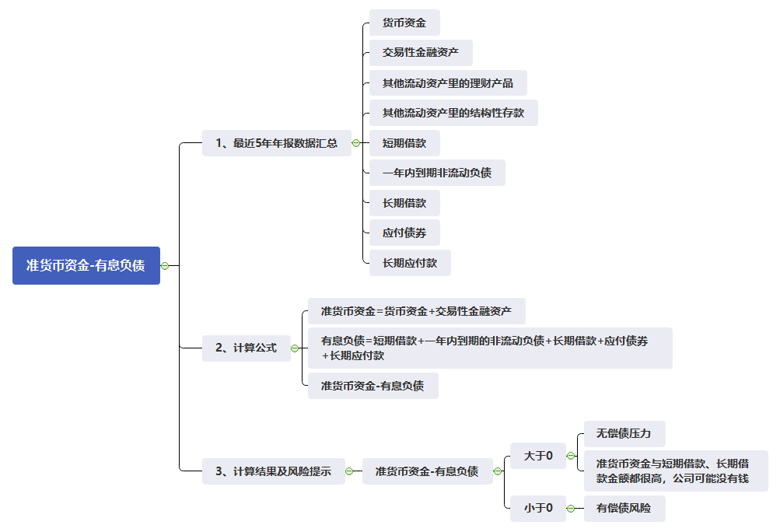
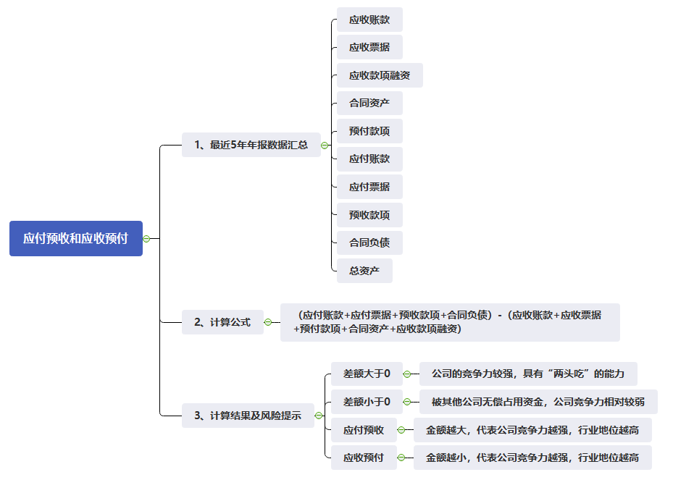
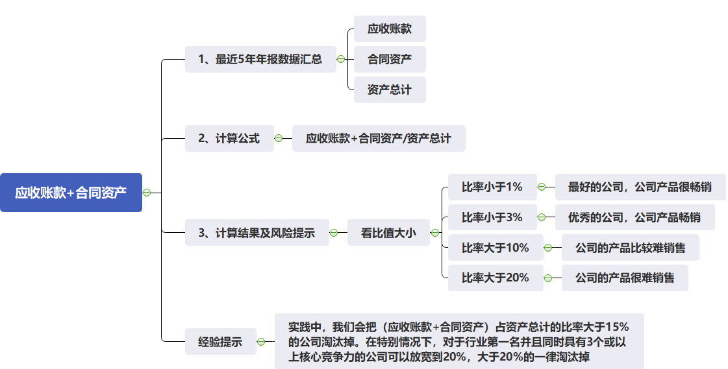
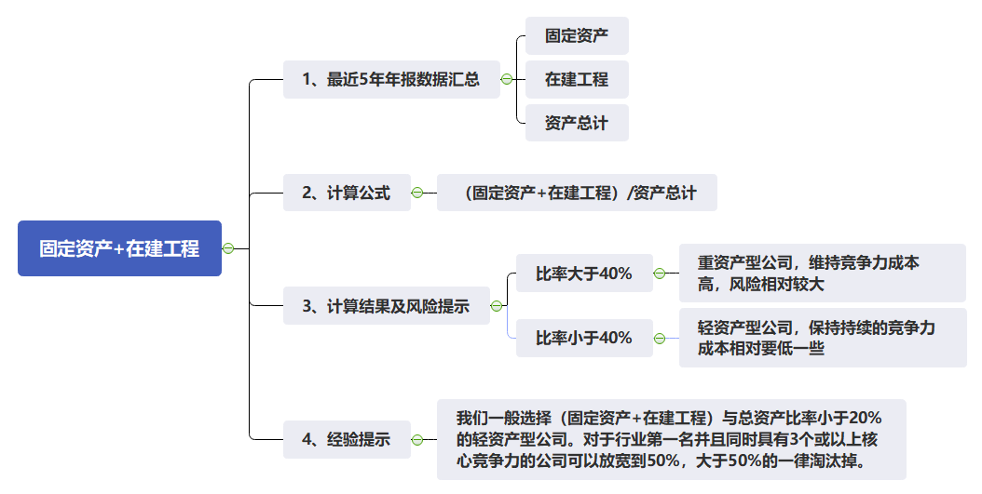
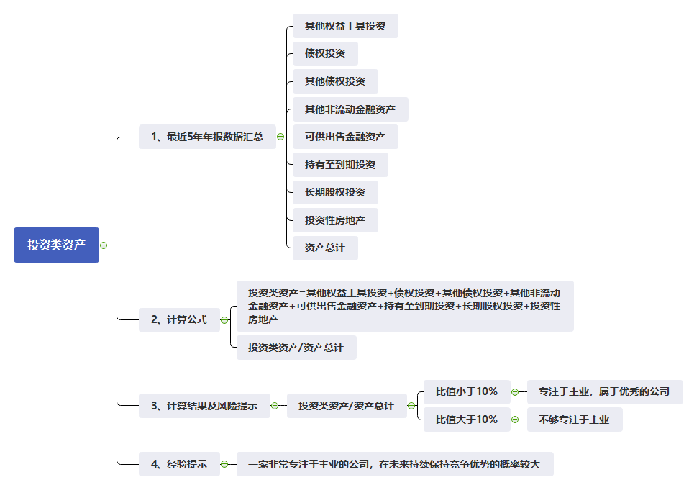
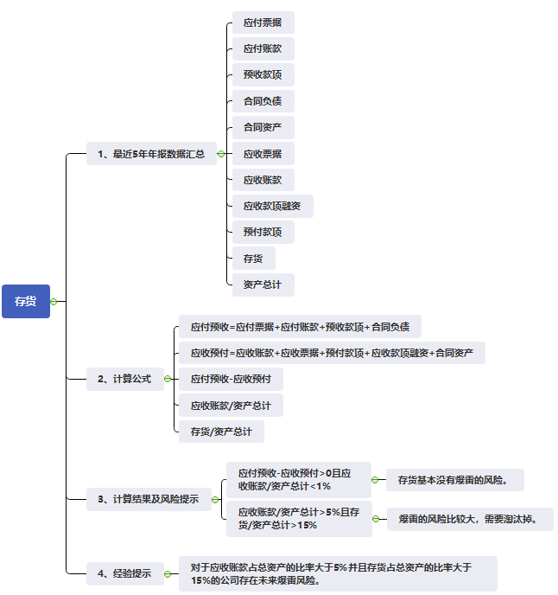
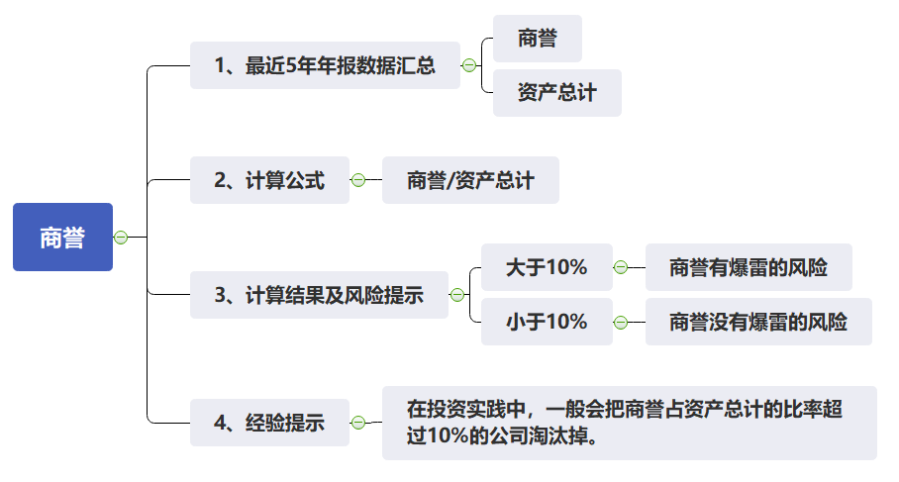
第15周课程实践作业指导-通过资产负债表快速看懂一家企业
第一步，看总资产 | 资产总计 | 查询近5年数据
 | 总资产增长率 | = (本年资产总计-上年资产总计)/上年资产总计
 | 分析点1：看总资产规模 | 看总资产规模在同行业中的排名
 | 分析点2：看总资产增长幅度 | 大于10% | 公司在扩张之中，成长性较好
 |  | 小于0 | 公司很可能处于收缩或者衰退之中
 | 经验 | 一家公司的总资产规模代表这家公司掌控的资源规模，也就是这家公司的实力。
第二步，看负债 | 负债合计 | 查询近5年数据
 | 资产总计 | 查询近5年数据
 | 货币资金 | 查询近5年数据
 | 交易性金融资产 | 查询近5年数据
 | 其他流动资产里的理财产品 | 查询近5年数据，在其他流动资产的注释中查找理财产品，如果没有理财产品，此项的金额就为0。
 | 其他流动资产里的结构性存款 | 查询近5年数据，在其他流动资产的注释中查找结构性存款，如果没有结构性存款，此项的金额就为0。
 | 短期借款 | 查询近5年数据
 | 一年内到期非流动负债 | 查询近5年数据
 | 长期借款 | 查询近5年数据
 | 应付债券 | 查询近5年数据
 | 长期应付款 | 查询近5年数据
 | 资产负债率 | = 负债合计/资产总计
 | 准货币资金 | = 货币资金+交易性金融资产+其他流动资产里的理财产品+其他流动资产里的结构性存款
 | 有息负债 | 有息负债=短期借款+一年内到期的非流动负债+长期借款+应付债券+长期应付款
 | 分析点1：看资产负债率 | 大于70% | 发生债务危机的可能性较大
 |  | 小于40% | 基本没有偿债风险
 |  | 大于40%，小于60% | 偿债风险较小，但在特殊情况下依然可能发生偿债危机
 | 分析点2：准货币资金-有息负债 | 大于0 | 无偿债压力
 |  |  | 准货币资金与短期借款、长期借款金额都很高，公司可能没有钱
 |  | 小于0 | 有偿债风险
第三步，看应付预收与应收预付的差额 | 应收账款 | 查询近5年数据
 | 应收票据 | 查询近5年数据
 | 应收款项融资 | 查询近5年数据
 | 合同资产 | 查询近5年数据
 | 预付款项 | 查询近5年数据
 | 应付账款 | 查询近5年数据
 | 应付票据 | 查询近5年数据
 | 预收款项 | 查询近5年数据
 | 合同负债 | 查询近5年数据
 | （应付账款+应付票据+预收款项+合同负债）-（应收账款+应收票据+预付款项+合同资产+应收款项融资） | 差额大于0 | 公司的竞争力较强，具有“两头吃”的能力
 |  | 差额小于0 | 被其他公司无偿占用资金，公司竞争力相对较弱
 | 应付预收 | 金额越大，代表公司竞争力越强，行业地位越高
 | 应收预付 | 金额越小，代表公司竞争力越强，行业地位越高
第四步，看应收账款和合同资产 | 应收账款 | 查询近5年数据
 | 合同资产 | 查询近5年数据
 | 资产总计 | 查询近5年数据
 | 看应收账款和合同资产之和占总资产的比重 | 比率小于1% | 最好的公司，公司产品很畅销
 |  | 比率小于3% | 优秀的公司，公司产品畅销
 |  | 比率大于10% | 公司的产品比较难销售
 |  | 比率大于20% | 公司的产品很难销售
 | 经验 | 实践中，我们会把（应收账款+合同资产）占资产总计的比率大于15%的公司淘汰掉。在特别情况下，对于行业第一名并且同时具有3个或以上核心竞争力的公司可以放宽到20%，大于20%的一律淘汰掉。
第五步，看固定资产 | 固定资产 | 查询近5年数据
 | 在建工程 | 查询近5年数据
 | 看固定资产和在建工程之和占资产总计的比例 | 比率大于40% | 重资产型公司，维持竞争力成本高，风险相对较大
 |  | 比率小于40% | 轻资产型公司，保持持续的竞争力成本相对要低一些
 | 经验 | 我们一般选择（固定资产+在建工程）与总资产比率小于20% 的轻资产型公司。对于行业第一名并且同时具有3个或以上核心竞争力的公司可以放宽到50%，大于50%的一律淘汰掉。
第六步，看投资类资产 | 其他权益工具投资 | 查询近5年数据
 | 债权投资 | 查询近5年数据
 | 其他债权投资 | 查询近5年数据
 | 其他非流动金融资产 | 查询近5年数据
 | 可供出售金融资产 | 查询近5年数据
 | 持有至到期投资 | 查询近5年数据
 | 长期股权投资 | 查询近5年数据
 |  | 查询近5年数据
 | 投资性房地产 | 查询近5年数据
 | 资产总计 | 查询近5年数据
 | 投资类资产 | =其他权益工具投资+债权投资+其他债权投资+其他非流动金融资产+可供出售金融资产+持有至到期投资+长期股权投资+投资性房地产
 | 看投资类资产占总资产的比例 | 比值小于10% | 专注于主业，属于优秀的公司
 |  | 比值大于10% | 不够专注于主业
 | 经验 | 一家非常专注于主业的公司，在未来持续保持竞争优势的概率较大
第七步，看存货和商誉 | ①存货 | 应收账款 | 查询近5年数据
 |  | 应收票据 | 查询近5年数据
 |  | 应收款项融资 | 查询近5年数据
 |  | 合同资产 | 查询近5年数据
 |  | 预付款项 | 查询近5年数据
 |  | 应付账款 | 查询近5年数据
 |  | 应付票据 | 查询近5年数据
 |  | 预收款项 | 查询近5年数据
 |  | 合同负债 | 查询近5年数据
 |  | 存货 | 查询近5年数据
 |  | 资产总计 | 查询近5年数据
 |  | 应付预收 | =应付票据+应付账款+预收款项+合同负债
 |  | 应收预付 | =应收账款+应收票据+预付款项+应收款项融资
 |  | 应付预收-应收预付>0且应收账款/资产总计<1% | 存货基本没有爆雷的风险。
 |  | 应收账款/资产总计>5%且存货/资产总计>15% | 爆雷的风险比较大，需要淘汰掉。
 |  | 经验 | 对于应收账款占总资产的比率大于5%并且存货占总资产的比率大于15%的公司存在未来爆雷风险。
 | ②商誉 | 商誉 | 查询近5年数据
 |  | 资产总计 | 查询近5年数据
 |  | 看商誉占资产总计的比例 | 大于10% | 商誉有爆雷的风险
 |  |  | 小于10% | 商誉没有爆雷的风险

